LP-VERDE
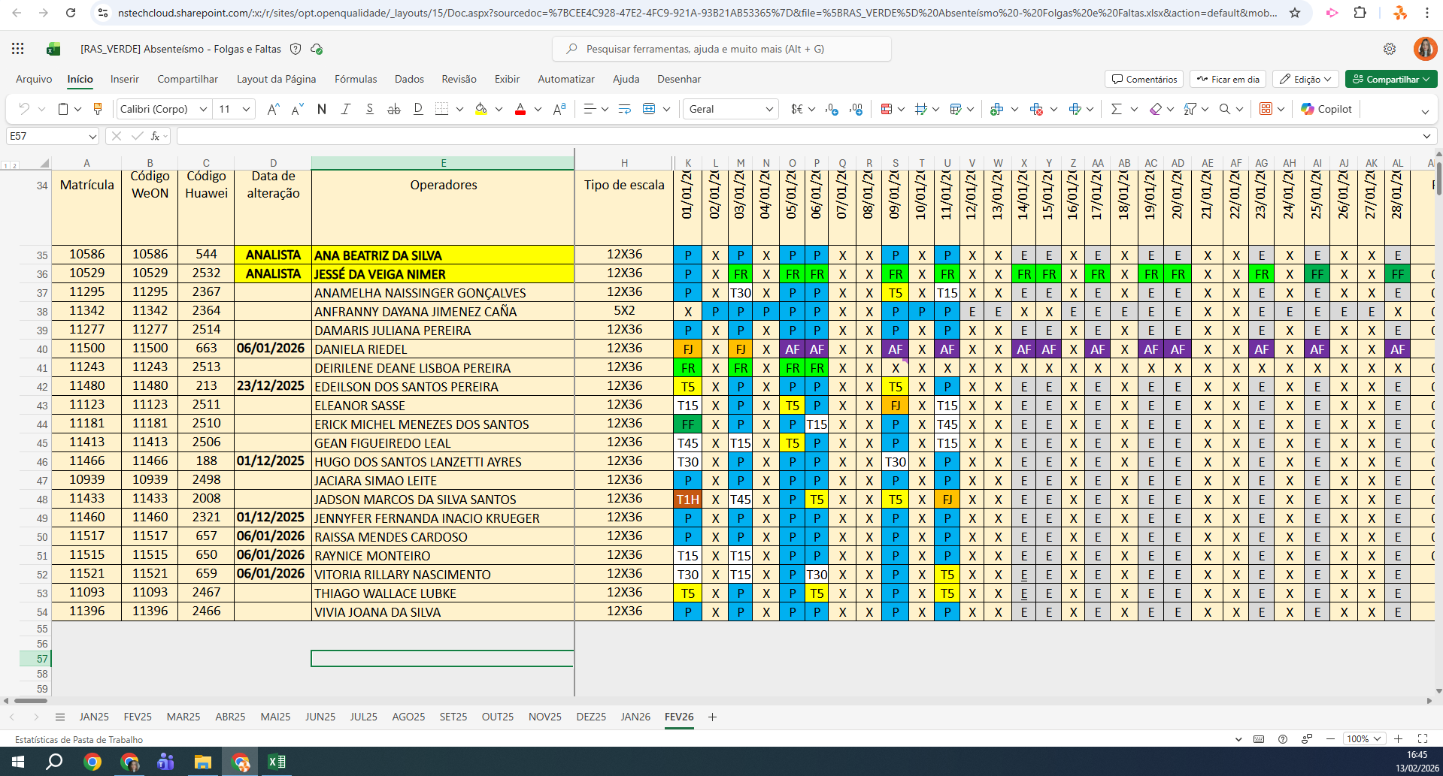
MATRICULA | ID WEON | ID HUAWEI | NOME | STATUS | TURNO / OPERAÇÃO | SUPERVISOR | SETOR | OBS | OPERACIONAL | OPERACIONAL | STATUS | QTD
11295 | 11295 | 2367 | ANAMELHA NAISSINGER GONÇALVES | ATIVO | CENTRAL - VERDE | Gabryelle Marcilio | TRANSFERÊNCIA |  | OK | OK | ATIVO | 16
11342 | 11342 | 2364 | ANFRANNY DAYANA JIMENEZ CAÑA | ATIVO | CENTRAL - VERDE | Gabryelle Marcilio | TRANSFERÊNCIA |  | OK | OK | INATIVO | 1
11277 | 11277 | 2514 | DAMARIS JULIANA PEREIRA | ATIVO | CENTRAL - VERDE | Gabryelle Marcilio | TRANSFERÊNCIA |  | OK | OK | Total Geral | 17
11500 | 11500 | 663 | DANIELA RIEDEL | INATIVO | CENTRAL - VERDE | Gabryelle Marcilio | TRANSFERÊNCIA | AFASTADA | AFASTADA | AFASTADA
11480 | 11480 | 213 | EDEILSON DOS SANTOS PEREIRA | ATIVO | CENTRAL - VERDE | Gabryelle Marcilio | TRANSFERÊNCIA |  | OK | OK
11123 | 11123 | 2511 | ELEANOR SASSE | ATIVO | CENTRAL - VERDE | Gabryelle Marcilio | TRANSFERÊNCIA |  | OK | OK
11181 | 11181 | 2510 | ERICK MICHEL MENEZES DOS SANTOS | ATIVO | CENTRAL - VERDE | Gabryelle Marcilio | TRANSFERÊNCIA |  | OK | OK
11413 | 11413 | 2506 | GEAN FIGUEIREDO LEAL | ATIVO | CENTRAL - VERDE | Gabryelle Marcilio | TRANSFERÊNCIA |  | OK | OK
11466 | 11466 | 188 | HUGO DOS SANTOS LANZETTI AYRES | ATIVO | CENTRAL - VERDE | Gabryelle Marcilio | TRANSFERÊNCIA |  | OK | OK
10939 | 10939 | 2498 | JACIARA SIMAO LEITE | ATIVO | CENTRAL - VERDE | Gabryelle Marcilio | TRANSFERÊNCIA |  | OK | OK
11433 | 11433 | 2008 | JADSON MARCOS DA SILVA SANTOS | ATIVO | CENTRAL - VERDE | Gabryelle Marcilio | TRANSFERÊNCIA |  | OK | OK
11460 | 11460 | 2321 | JENNYFER FERNANDA INACIO KRUEGER | ATIVO | CENTRAL - VERDE | Gabryelle Marcilio | TRANSFERÊNCIA |  | OK | OK
11517 | 11517 | 657 | RAISSA MENDES CARDOSO | ATIVO | CENTRAL - VERDE | Gabryelle Marcilio | TRANSFERÊNCIA |  | OK | OK
11515 | 11515 | 650 | RAYNICE MONTEIRO | ATIVO | CENTRAL - VERDE | Gabryelle Marcilio | TRANSFERÊNCIA |  | OK | OK
11521 | 11521 | 659 | VITORIA RILLARY NASCIMENTO | ATIVO | CENTRAL - VERDE | Gabryelle Marcilio | TRANSFERÊNCIA |  | OK | OK
11093 | 11093 | 2467 | THIAGO WALLACE LUBKE | ATIVO | CENTRAL - VERDE | Gabryelle Marcilio | TRANSFERÊNCIA |  | OK | OK
11396 | 11396 | 2466 | VIVIA JOANA DA SILVA | ATIVO | CENTRAL - VERDE | Gabryelle Marcilio | TRANSFERÊNCIA |  | OK | OK
 |  |  |  |  |  |  |  |  | 0 | 0

